2-2013-2022屯昌县农林牧渔业总产值
万元 | 农林牧渔业总产值 | 种植业 | 林业 | 牧业 | 渔业 | 农林牧渔专业及辅助性活动
2013 | 295709 | 146155 | 37849 | 76512 | 10324 | 24869
2014 | 389291 | 180852 | 70885 | 91773 | 15671 | 30111
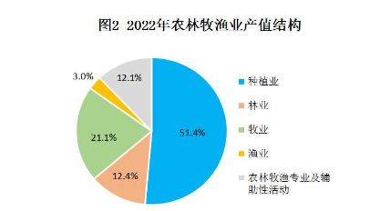
2015 | 414799 | 198520 | 66068 | 99982 | 15753 | 34476
2016 | 469223 | 227227 | 67559 | 117581 | 16978 | 39878
2017 | 481830 | 240653 | 73002 | 108951 | 17349 | 41875
2018 | 492416 | 250625 | 68507 | 106603 | 19314 | 47367
2019 | 547090 | 277411 | 64365 | 129384 | 21003 | 54927
2020 | 570186 | 271794 | 74710 | 144963 | 17429 | 61289
2021 | 598820 | 305278 | 77877 | 130282 | 19690 | 65695
2022 | 642100 | 330100 | 79400 | 135600 | 19500 | 77500

